CURVAS OMS NIÑOS 5-9 AÑOS (2)
CURVAS DE CRECIMIENTO TALLA / EDAD - NIÑOS 5 - 19 AÑOS |  |  |  |  |  | CURVAS DE CRECIMIENTO PESO / EDAD - NIÑOS 5 - 19 AÑOS
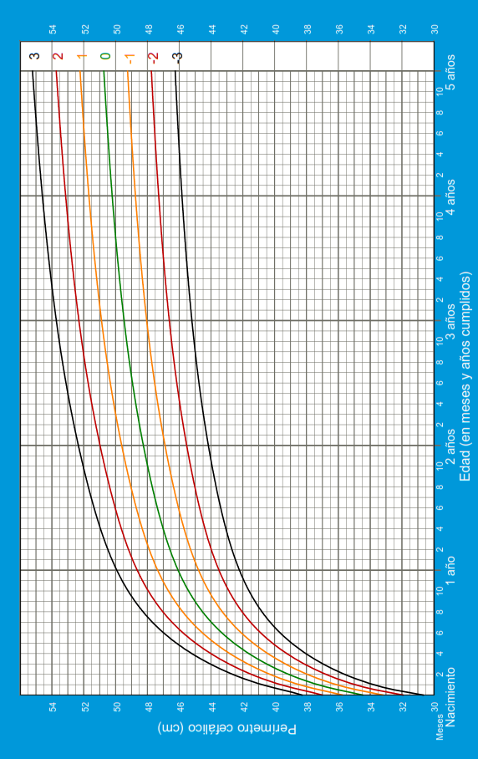
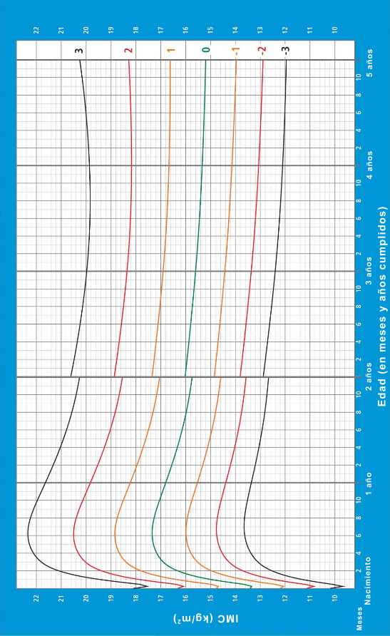

 |  |  |  |  | SNS - MSP / HCU form. XXX/ 2018
 |  |  |  |  |  |  | SNS-MSP/HCU-form.028B1/2021 | PESO / EDAD NIÑOS 5 HASTA 19 AÑOS
 | SNS-MSP/HCU-form.028B1/2021 |  | TALLA / EDAD NIÑOS 5 HASTA 19 AÑOS

 |  | CURVAS DE CRECIMIENTO IMC - NIÑOS 5 - 19 AÑOS

 |  | SNS - MSP / HCU form. XXX/ 2018 |  | IMC NIÑOS 5 HASTA 19 AÑOS

